Emi
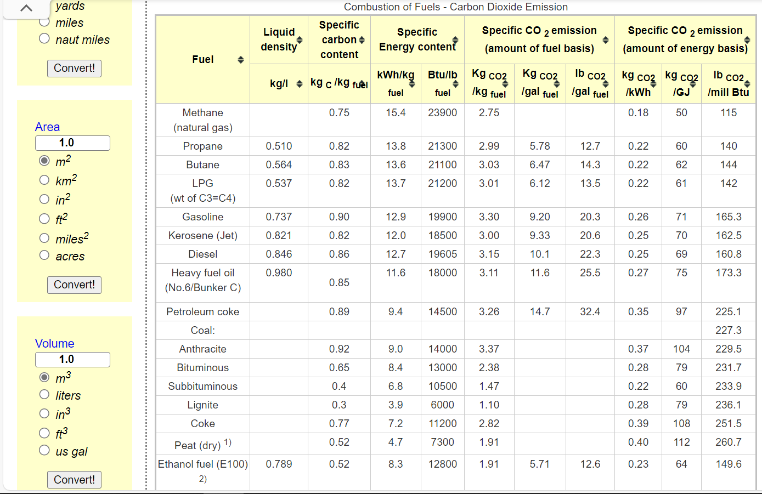
*We calculate the combustion factor by referring to the energy use and carbon emission data from Natural Resources Canada, and we validated and filled and the lacking data (HFO, KER) referred to https://www.engineeringtoolbox.com/co2-emission-fuels-d_1085.html | For agricuture, we based on direct energy-combustion from NRCan, we also included non-energy emissions to align with CEF2023. We use national total agricuture carbon emissions (70Mt in 2020, from CEF) minus 18Mt in NRCan; and then by associating emission factor with all fossil-fuels to seperately derive non-energy emissions [that means we use NRCan and CEF's 2020 to calibrate the co2 emission factor and thus estimate futures]
 | Dynamic coefficients for combustion emissions in agriculture
 | ~COMEMI
 | CommName | AGRHFO | AGRLFO | AGRGAS | AGRDST | AGRKER | AGRPROP | AGRGSL
 | AGRCO2N | 75.00 | 69 | 55.43 | 69.669534026 | 70 | 73.905723906 | 76.342446244 |  | AT | QU | ON | MA | SA | AL | BC
 | AGRCOXN |  |  |  |  |  |  |  | Fossil-fuel energy use for agriculture [PJ] | 5.2 | 26.7 | 50.725271739 | 21.8 | 69.635135135 | 49.1 | 28.8
 | AGRCH4N
 | AGRSO2N |  |  |  |  |  |  |  | Total [PJ] | 251.96040687
 | AGRNOXN
 | AGRN2ON
 | AGRPMAN
 | AGRPMBN
 | AGRVOCN
 | AGRSF6N
 | AGRCXFN
 | AGRNEECO2N | 202.41275458 | 202.41275458 | 202.41275458 | 202.41275458 | 202.41275458 | 202.41275458 | 202.41275458

 |  |  | 88.46

